Estadísticas
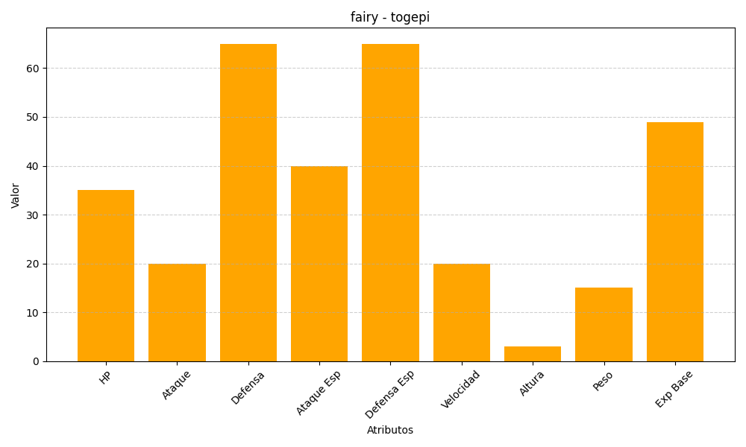
ID | Nombre | Tipo | HP | Ataque | Defensa | Ataque Especial | Defensa Especial | Velocidad | Altura | Peso | Experiencia Base
175 | togepi | fairy | 35 | 20 | 65 | 40 | 65 | 20 | 3 | 15 | 49

